Falaris
Falaris | Comida con envió a domicilio | 5527129587 | Atizapan de Zaragoza |  |  | *Mandar wha a ese numero

***Es un menu semanal que cambia de comidas todas las semanas. Cáda domingo se genera un menú nuevo. Me adjuntaron su menú de esta semana pero este variria cada semana.

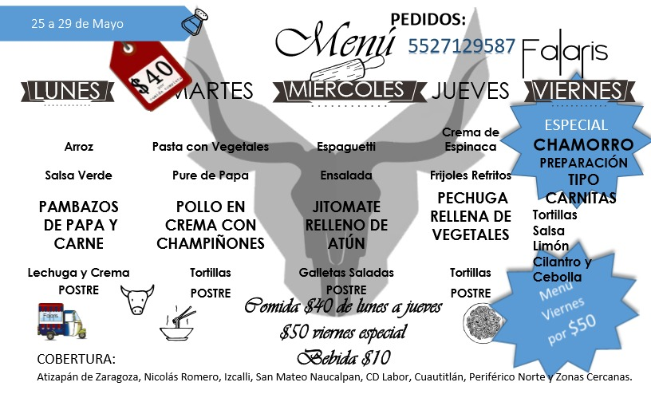
Falaris | Categoria | Producto Especifico | Cantidad de producto | Precio | Stock disponible
 | Alimentos | Arroz, salsa verde, pambazos de papa y carne, lechuga y crema, postre | 1 pz | $40 | NA
 |  | Pasta con vegetales, pure de papa, pollo en crema con champiñones, tortillas y postre | 1 pz | $40 | NA
 |  | Espaguetti, ensalada, jitomate relleno de atún, galletas saladas y postre | 1 pz | $40 | NA
 |  | Crema de espinaca, frijoles refritos, pechuga rellena de vegetales, tortillas y postre | 1 pz | $40 | NA
 |  | Especial chamorro preparación tipo carnitas, tortillas, salsa, limón cebolla y cilantro | 1 pz | $40 | NA
 | Bebidas |  | 1 pz | $10 | NA

Tortas "el cartel"
Tortas "el cartel" |  | Comida | 5582291607 | Atizapan de Zaragoza |  |  | *Mandar wha a ese numero

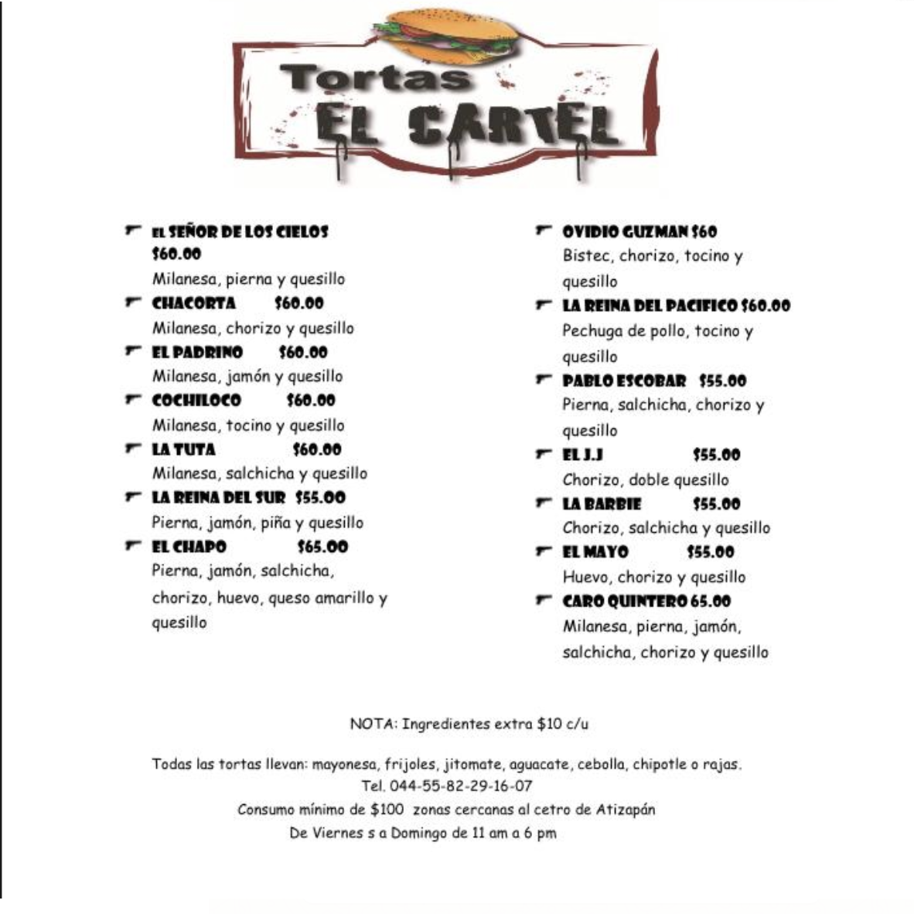
Tortas "El Cartel" | Categoria | Producto Especifico |  | Cantidad de producto | Precio | Stock disponible
 | Alimentos | El señor de los cielos | Milanesa, pierna y quesillo | 1 pz | MX$60.00 | NA
 | Tortas | Chacorta | Milanesa, chorizo y quesillo | 1 pz | MX$60.00 | NA
 |  | El Padrino | Milanesa, jamón y quesillo | 1 pz | MX$60.00 | NA
 |  | Cochiloco | Milanesa, tocino y quesillo | 1 pz | MX$60.00 | NA
 |  | La Tuta | Milanesa, salchicha y quesillo | 1 pz | MX$60.00 | NA
 |  | La reina del sur | Pierna, jamón, piña y quesillo | 1 pz | MX$55.00 | NA
 |  | El chapo | Pierna, jamón, salchicha, chorizo, huevo, queso amarillo y quesillo | 1 pz | MX$65.00 | NA
 |  | Ovido Guzman | Bistec, chorizo, tocino y quesillo | 1 pz | MX$60.00 | NA
 |  | La reina del pacifico | Pechuga de pollo, tocino y quesillo | 1 pz | MX$60.00 | NA
 |  | Pablo escobar | Pierna, salchicha, chorizo y quesillo | 1 pz | MX$55.00 | NA
 |  | El J.J. | Chorizo y doble quesillo | 1 pz | MX$55.00 | NA
 |  | La Barbie | Chorizo, salchicha y quesillo | 1 pz | MX$55.00 | NA
 |  | El Mayo | Huevo, chorizo y quesillo | 1 pz | MX$55.00 | NA
 |  | Caro Quintero | Milanesa, pierna, jamón, salchicha, chorizo y quesillo | 1 pz | MX$65.00 | NA
 |  |  |  | 1 pz | MX$10.00 | NA

**** Consumo minimo de 100 pesos

